Sheet2
 |  | It-in | It-dec | Br-rps | Br-ps | Loop-rps | Loop-ps | Loop-it-in | Loop-it-in | wrps | wpos | RND
 |  | P1 | P2 | P3 | P4 | P5 | P6 | P7 | P8 | P9 | P10 | P11
Dom | 2 | 63.6 |  | 26.3 |  | 7.5 |  | 2.5 |  | 0 |  | 100
DOM
P1 | 63.6
P2
P3 | 26.3
P4
P5 | 7.5
P6
P7 | 2.5
P8
P9 | 0
P10
P11 | 100
Lv | 2 | 0 | 63.6 |  | 26.3 |  |  |  |  |  | 10 | 100
P1 | 63.6
P2
P3 | 26.3
P4
P5 | 7.5
P6
P7 | 2.5
P8
P9 | 0
P10
P11 | 100
RD | 2 | 63.6 |  | 26.3 |  |  |  |  |  | 10 |  | 100
udv | 1 |  |  |  |  |  |  |  |  |  |  | 100
ae | 3 | 63.6 |  | 26.3 |  |  |  |  |  | 10 |  | 100
uir | 1 |  |  |  |  |  |  |  |  |  |  | 100
fileopenclose | 2 | 63.6 |  | 26.3 |  |  |  |  |  | 10 |  | 100
waitnotinloop | 2 | 0 |  |  |  |  |  |  |  |  |  | 200
copy | 3 | 63.6 |  | 26.3 |  |  |  |  |  | 10 |  | 200
dwil | 1 |  |  |  |  |  |  |  |  |  |  | 100
csd | 3 | 63.6 |  | 26.3 |  |  |  |  |  | 10 |  | 200
lma | 2 | 63.6 |  | 26.3 |  |  |  |  |  | 10 |  | 100
lic | 4 | 63.6 |  | 26.3 |  |  |  |  |  | 10 |  | 300
usa | 4 | 63.6 |  | 26.3 |  |  |  |  |  | 10 |  | 300
vbe | 3 | 0 | 63.6 |  | 26.3 |  |  |  |  |  | 10 | 200
il |  |  |  |  |  |  |  |  |  |  |  | 200
dead | 3 | 0 | 63.6 |  | 26.3 |  |  |  |  |  | 10 | 200
pdom | 2 | 0 | 63.6 |  | 26.3 |  | 7.5 |  | 2.5 |  |  | 100
na | 2 | 63.6 |  | 26.3 |  |  |  |  |  | 10 |  | 100

ID
DOM
PDOM
LV
RD
LMA
LMNA
AE
VBE
USA
RS
NA
CSD
LIC
DC
CP
WNIL
DEI
IL
UIR
UDV

Sheet1
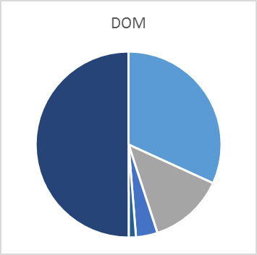
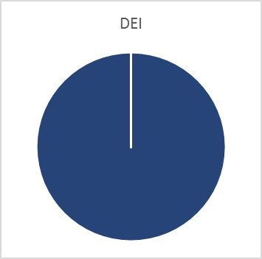
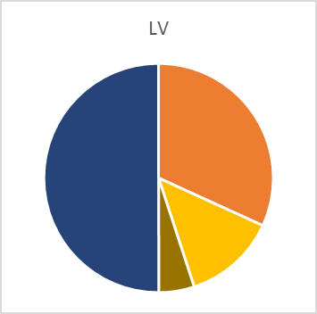
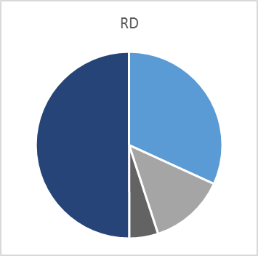
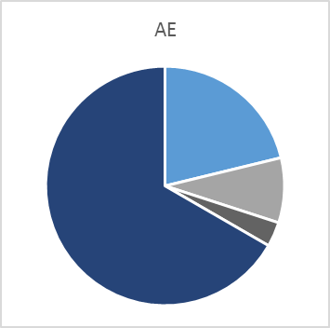


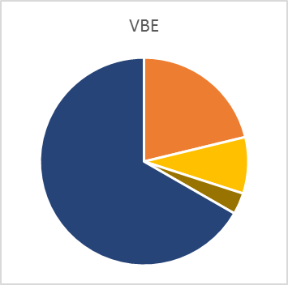
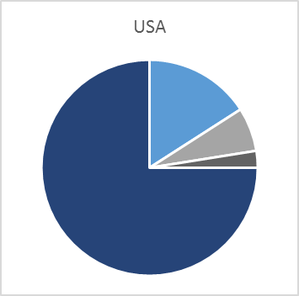
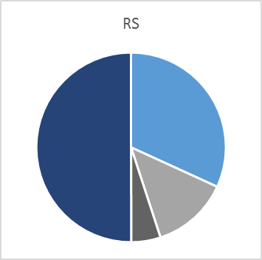


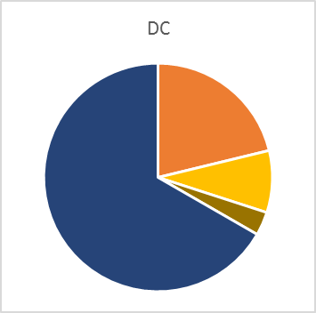


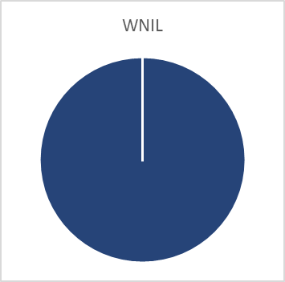

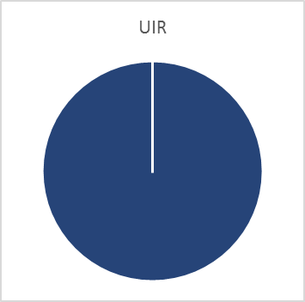

PDOM
P1 | 63.6 | 63.6
P2
P3 | 26.3 | 26.3
P4
P5 | 7.5 | 7.5
P6
P7 | 2.5 | 2.5
P8
P9 | 0 | 0
P10
P11 | 100 | 100
DOM
P1 | 63.6
P2
P3 | 26.3
P4
P5 | 7.5
P6
P7 | 2.5
P8
P9 | 0
P10
P11 | 100

